data aset IKNB
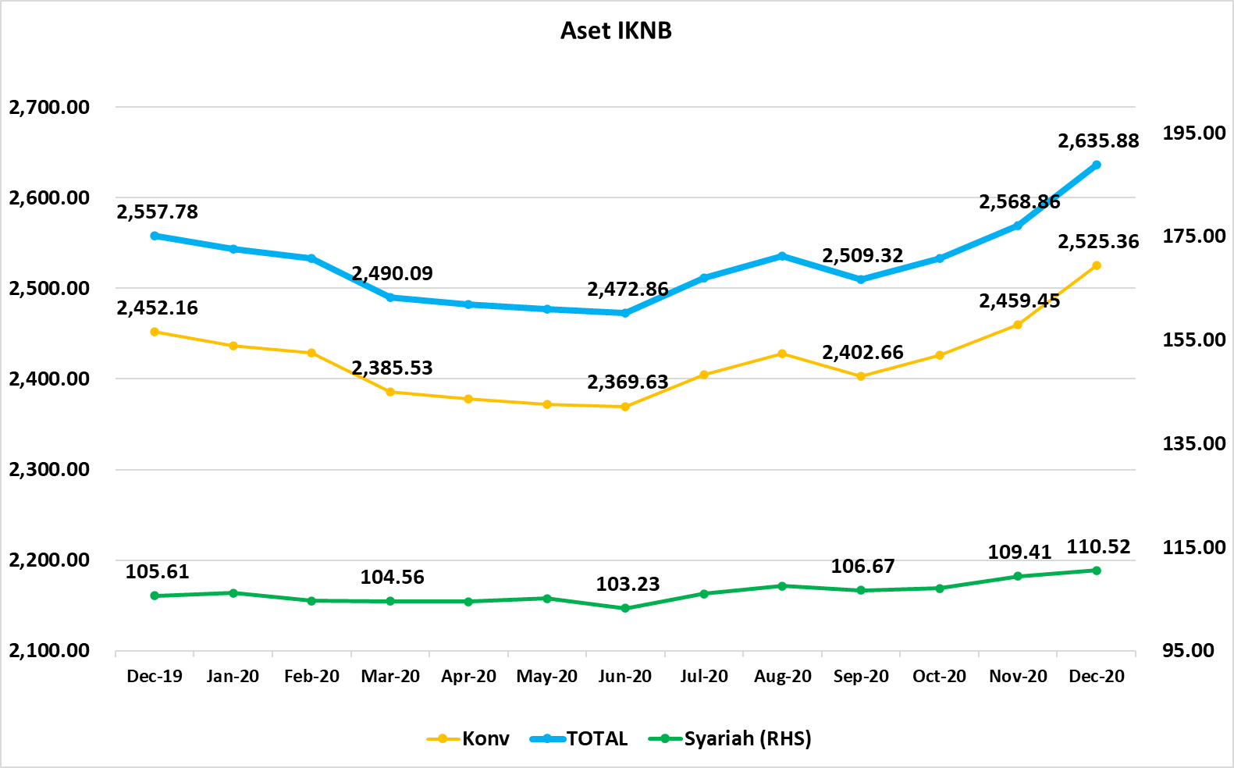
ASET INDUSTRI KEUANGAN NON BANK |  |  |  |  | ASET INDUSTRI KEUANGAN NON BANK

 |  |  | dalam triliun Rp |  |  |  |  | dalam miliar Rp
Komponen | Desember 2020 |  | Total |  | Komponen | Desember 2020 |  | Total
 | Konvensional | Syariah |  |  |  | Konvensional | Syariah
Asuransi | 1,409.75 | 44.61 | 1,454.37 |  | Asuransi | 1,409,751.26 | 44,614.51 | 1,454,365.77
Asuransi Jiwa | 544.20 | 36.49 | 580.70 |  | Asuransi Jiwa | 544,204.35 | 36,491.36 | 580,695.71
Asuransi Umum | 166.78 | 6.01 | 172.79 |  | Asuransi Umum | 166,775.67 | 6,013.69 | 172,789.36
Reasuransi | 26.99 | 2.11 | 29.10 |  | Reasuransi | 26,989.92 | 2,109.47 | 29,099.39
Asuransi Wajib | 137.33 | - | 137.33 |  | Asuransi Wajib | 137,325.14 | - | 137,325.14
Asuransi Sosial (BPJS) | 534.46 | - | 534.46 |  | Asuransi Sosial (BPJS) | 534,456.17 | - | 534,456.17
Lembaga Pembiayaan | 569.38 | 21.90 | 591.28 |  | Lembaga Pembiayaan | 569,375.87 | 21,903.52 | 591,279.39
Perusahaan Pembiayaan | 440.73 | 15.33 | 456.06 |  | Perusahaan Pembiayaan | 440,729.83 | 15,331.28 | 456,061.11
Modal Ventura | 16.78 | 2.70 | 19.48 |  | Modal Ventura | 16,783.06 | 2,695.67 | 19,478.73
PP Infrastruktur | 111.86 | 3.88 | 115.74 |  | PP Infrastruktur | 111,862.98 | 3,876.58 | 115,739.55
Dana Pensiun | 314.67 | 2.00 | 316.67 |  | Dana Pensiun | 314,670.16 | 2,002.66 | 316,672.82
DPPK-PPMP | 168.32 | 0.54 | 168.86 |  | DPPK-PPMP | 168,324.41 | 537.98 | 168,862.39
DPPK-PPIP | 38.08 | 0.10 | 38.18 |  | DPPK-PPIP | 38,082.05 | 98.82 | 38,180.88
DPLK | 108.26 | 1.37 | 109.63 |  | DPLK | 108,263.70 | 1,365.86 | 109,629.56
LKK | 214.29 | 41.44 | 255.72 |  | LKK | 214,285.70 | 41,437.91 | 255,723.61
1. LPEI | 78.05 | 14.04 | 92.09 |  | 1. LPEI | 78,051.99 | 14,041.05 | 92,093.04
2. Pergadaian | 61.53 | 10.67 | 72.20 |  | 2. Pergadaian | 61,533.32 | 10,669.93 | 72,203.25
3. Lembaga Penjamin | 22.11 | 3.05 | 25.16 |  | 3. Lembaga Penjamin | 22,113.84 | 3,049.38 | 25,163.22
4. PT SMF (Persero) | 28.74 | 3.82 | 32.57 |  | 4. PT SMF (Persero) | 28,743.70 | 3,823.84 | 32,567.54
5. PT PNM (Persero) | 21.25 | 9.85 | 31.11 |  | 5. PT PNM (Persero) | 21,252.74 | 9,853.72 | 31,106.46
6. PT Danareksa (Persero) | 2.59 | - | 2.59 |  | 6. PT Danareksa (Persero) | 2,590.11 | - | 2,590.11
Jasa Penunjang | 12.99 | - | 12.99 |  | Jasa Penunjang | 12,990.53 | - | 12,990.53
Pialang Asuransi | 8.16 | - | 8.16 |  | Pialang Asuransi | 8,159.95 | - | 8,159.95
Pialang Reasuransi | 4.83 | - | 4.83 |  | Pialang Reasuransi | 4,830.58 | - | 4,830.58
LKM | 0.65 | 0.49 | 1.13 |  | LKM | 645.24 | 488.75 | 1,133.99
Fintech | 3.64 | 0.07 | 3.71 |  | Fintech | 3,636.49 | 74.68 | 3,711.16
TOTAL | 2,525.36 | 110.52 | 2,635.88 |  | TOTAL | 2,525,355.25 | 110,522.04 | 2,635,877.28

Keterangan :
Data aset LKM menggunakan data Kuartal II 2020.
Data aset Jasa Penunjang menggunakan data Semester I 2020
 |  |  |  | triliun Rp

Pelaku IKNB
JUMLAH PELAKU
INDUSTRI KEUANGAN NON BANK

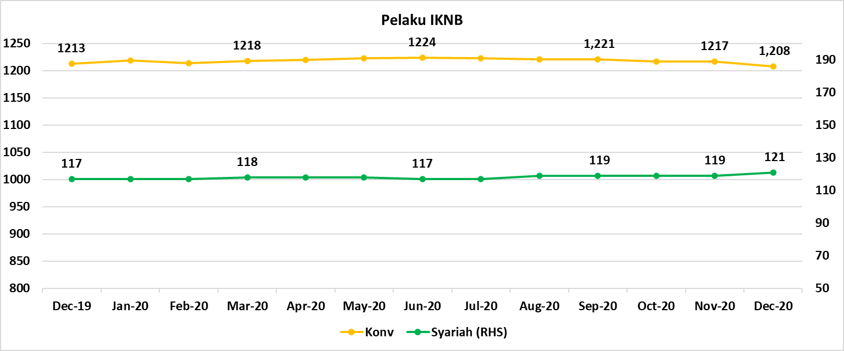
Komponen | Desember 2020 |  | Total
 | Konvensional | Syariah*
Asuransi | 135 | 13 | 148
Asuransi Jiwa | 52 | 7 | 59
Asuransi Umum | 72 | 5 | 77
Reasuransi | 6 | 1 | 7
Asuransi Wajib | 3 | 0 | 3
Asuransi Sosial (BPJS) | 2 | - | 2
Lembaga Pembiayaan | 230 | 9 | 239
Perusahaan Pembiayaan | 171 | 5 | 176
Modal Ventura | 57 | 4 | 61
PP Infrastruktur | 2 | 0 | 2
Dana Pensiun | 215 | 4 | 219
DPPK-PPMP | 148 | 2 | 150
DPPK-PPIP | 44 | 1 | 45
DPLK | 23 | 1 | 24
LKK | 115 | 5 | 120
1. LPEI | 1 | - | 1
2. Pergadaian | 91 | 3 | 94
Berizin | 59 | 2 | 61
Terdaftar dan sedang memproses izin | 32 | 1 | 33
3. Lembaga Penjamin | 20 | 2 | 22
4. PT SMF (Persero) | 1 | - | 1
5. PT PNM (Persero) | 1 | - | 1
6. PT Danareksa (Persero) | 1 | - | 1
Jasa Penunjang IKNB | 228 | - | 228
1. Perusahaan Pialang Asuransi | 160 | - | 160
2. Perusahaan Pialang Reasuransi | 42 | - | 42
3. Perusahaan Penilai Kerugian Asuransi | 26 | - | 26
LKM | 146 | 80 | 226
Izin Penuh | 138 | 80 | 218
Izin Bersyarat | 8 | - | 8
Fintech | 139 | 10 | 149
Berizin | 35 | 2 | 37
Terdaftar | 104 | 8 | 112
TOTAL | 1,208 | 121 | 1,329

Keterangan :
*Data Full Fledge Syariah

